2022_03_data
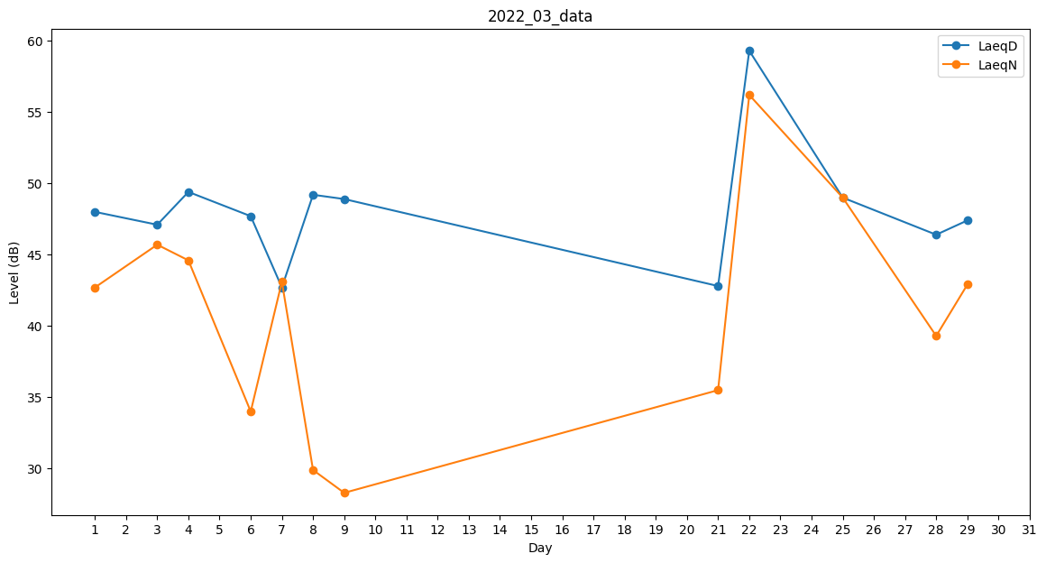
Day | LaeqD | LaeqN
1 | 48 | 42.7
2 | 47.4 | 0
3 | 47.1 | 45.7
4 | 49.4 | 44.6
5 | 49.5 | 0
6 | 47.7 | 34
7 | 42.7 | 43.1
8 | 49.2 | 29.9
9 | 48.9 | 28.3
10 | 0 | 32.9
11 | 34.4 | 0
12 | 42.5 | 0
13 | 26.2 | 0
14 | 0 | 29.2
15 | 48.1 | 0
16 | 42.9 | 0
17 | 0 | 0
18 | 0 | 0
19 | 0 | 0
20 | 0 | 37.3
21 | 42.8 | 35.5
22 | 59.3 | 56.2
23 | 49 | 0
24 | 45.8 | 0
25 | 49 | 49
26 | 50.7 | 0
27 | 52.8 | 0
28 | 46.4 | 39.3
29 | 47.4 | 42.9
30 | 49.2 | 0
31 | 48.2 | 0

